Gráficos - escolas
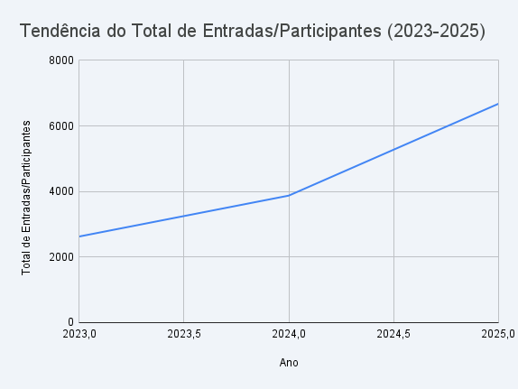
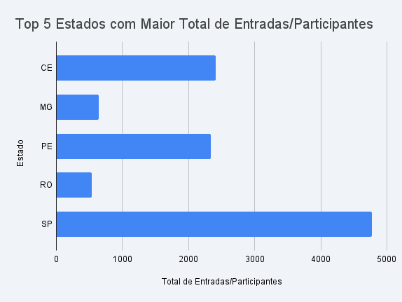

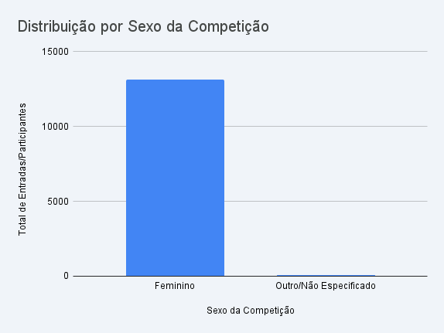
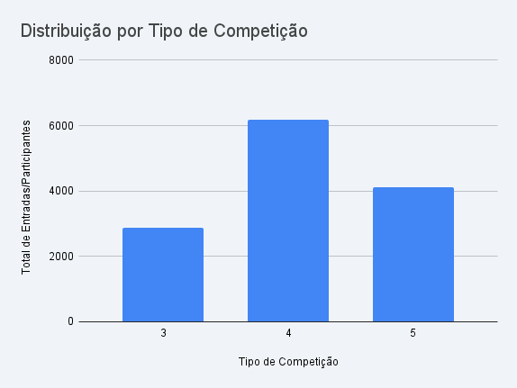

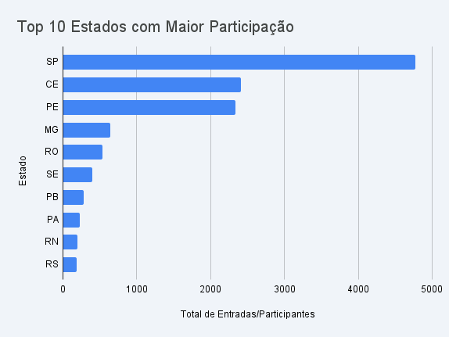

Estado | Total de Participantes
SP | 4,775
CE | 2,405
PE | 2,331
MG | 639
RO | 535
SE | 393
PB | 275
PA | 227
RN | 199
RS | 188

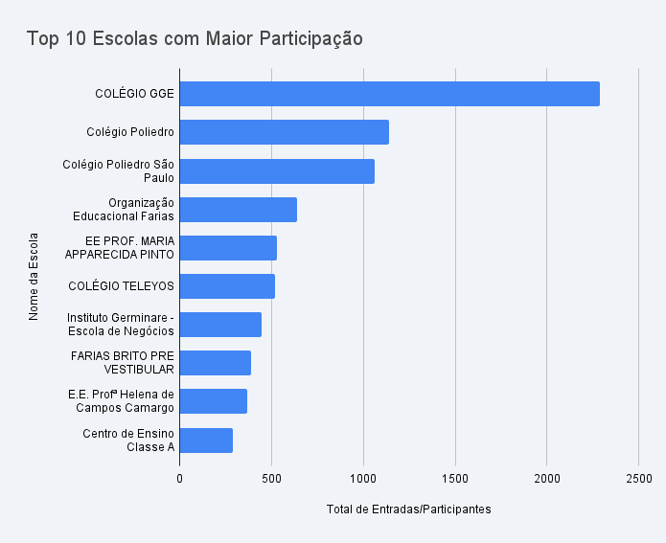
Nome da Escola | Cidade | Estado | Total de Participantes
COLÉGIO GGE | Recife | PE | 2,286
Colégio Poliedro | São José dos Campos | SP | 1,139
Colégio Poliedro São Paulo | São Paulo | SP | 1,062
Organização Educacional Farias Brito - Pré vestibular Aldeota | Fortaleza | CE | 638
EE PROF. MARIA APPARECIDA PINTO DA CUNHA | Indaiatuba | SP | 528
COLÉGIO TELEYOS | Fortaleza | CE | 517
Instituto Germinare - Escola de Negócios | São Paulo | SP | 446
FARIAS BRITO PRE VESTIBULAR CENTRAL | Fortaleza | CE | 388
E.E. Profª Helena de Campos Camargo | Indaiatuba | SP | 366
Centro de Ensino Classe A | Porto Velho | RO | 287

Gráficos - medalhistas
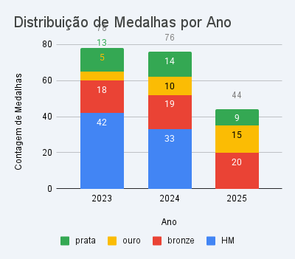

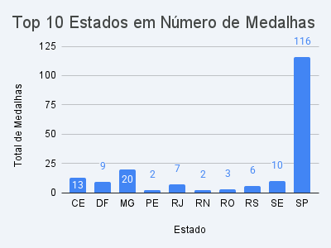

Ano | Ouro | Prata | Bronze | HM
2023 | 5 | 13 | 18 | 42
2024 | 10 | 14 | 19 | 33
2025 | 15 | 9 | 20 | 0

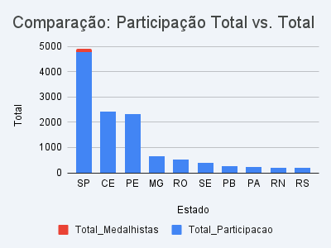

Estado | Total de Participação | Total de Medalhistas | Taxa de Medalhistas por 1.000 Participantes
DF | 43 | 9 | 209.30
BA | 7 | 1 | 142.86
PI | 22 | 1 | 45.45
RJ | 163 | 7 | 42.94
RS | 188 | 6 | 31.91
MG | 639 | 20 | 31.30
MS | 38 | 1 | 26.32
SE | 393 | 10 | 25.45
SP | 4775 | 116 | 24.29
RN | 199 | 2 | 2025-05-10

Estado | Total de Participação | Total de Medalhistas
SP | 4,775 | 116
CE | 2,405 | 13
PE | 2,331 | 2
MG | 639 | 20
RO | 535 | 3
SE | 393 | 10
PB | 275 | 2
PA | 227 | 1
RN | 199 | 2
RS | 188 | 6

